Sheet1
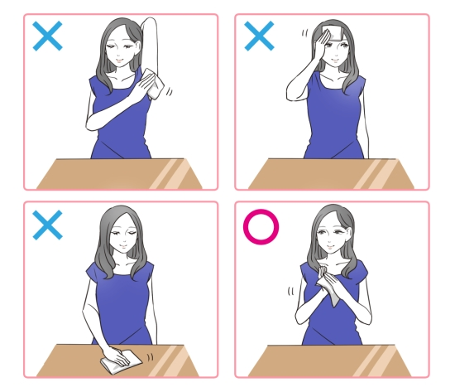
紙おしぼりの使用方法

１．食事前 | ２．袋を開ける | ３．手のひら、手の甲、指、指間、手首を丁寧に拭き取る

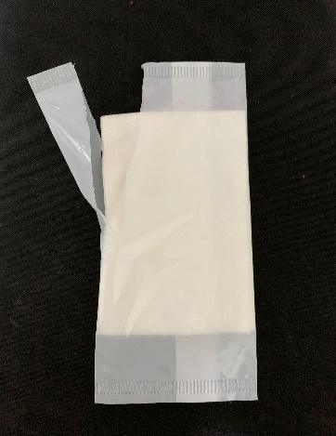
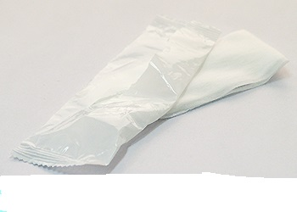
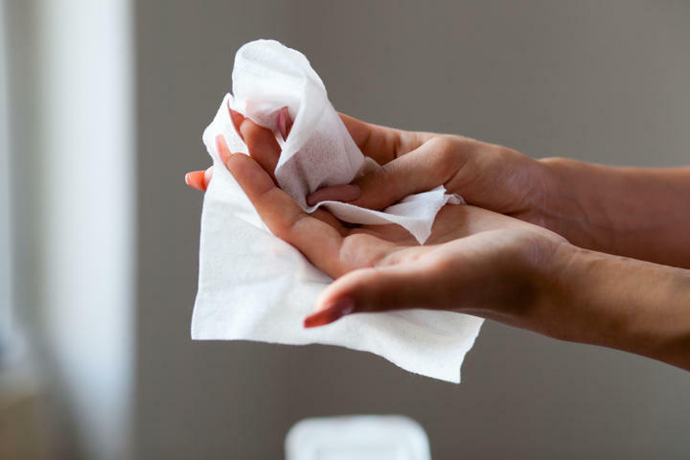
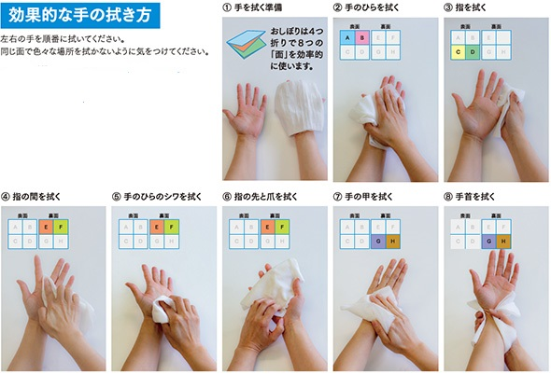

※オシボリの使用上の注意

